Arkusz1
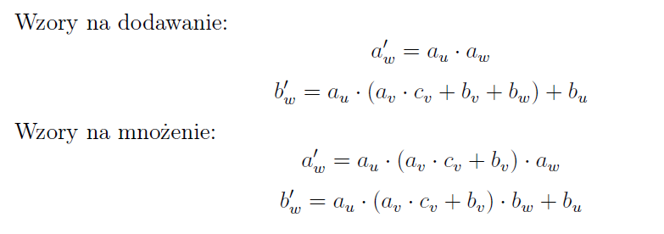
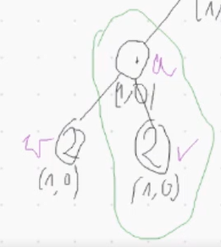
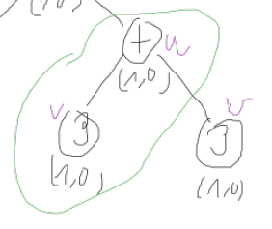

 | ( | a | , | b | ) | c
u | ( | 1 | , | 0 | ) |  | dodawanie |  | NOWY WIERZCHOŁEK
v | ( | 1 | , | 0 | ) | 4 |  | 1 | dodawanie | (1 , 4)
w | ( | 1 | , | 0 | ) | 2 |  |  | mnożenie | (4 , 0)
 |  |  |  |  |  |  |  | 4

 |  |  |  |  |  |  | mnożenie
 |  |  |  |  |  |  |  | 4

 |  |  |  |  |  |  |  | 0

